Лист1
МУЖСКОЙ АССОРТИМЕНТ | ТРИКОТАЖ |  | МУЖСКОЙ АССОРТИМЕНТ
ИЗОБРАЖЕНИЕ | ОПИСАНИЕ | РАЗМЕР/РОСТ | НАИМЕНОВАНИЕ | Итого заказ | 0

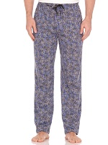
4808-23 Брюки мужские |  |  |  | Цена закупки | Заказ | Итого
 | Брюки домашние. Ткань трикотаж, состав 100% хлопок,Упаковка 4 штук одного размера. | M | Брюки мужские 4808- 23 | 390 |  | 0
 |  | L | Брюки мужские 4808- 23 | 390 |  | 0
 |  | XL | Брюки мужские 4808- 23 | 390 |  | 0
 |  | XXL | Брюки мужские 4808- 23 | 390 |  | 0
 |  | 3XL | Брюки мужские 4808- 23 | 390 |  | 0
4808-26 Брюки мужские |  |  |  |  |  | 0
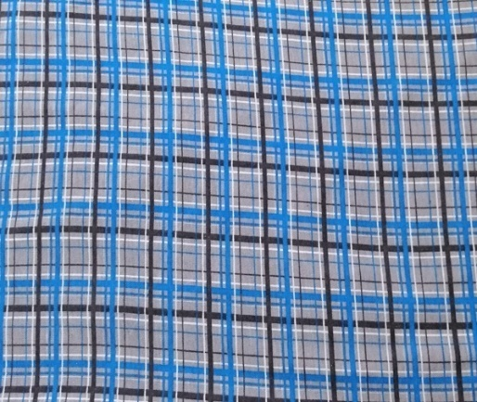
 | Брюки домашние. Ткань трикотаж, состав 100% хлопок,Упаковка 4 штук одного размера. | M | Брюки мужские 4808- 26 | 390 |  | 0
 |  | L | Брюки мужские 4808- 26 | 390 |  | 0
 |  | XL | Брюки мужские 4808- 26 | 390 |  | 0
 |  | XXL | Брюки мужские 4808- 26 | 390 |  | 0
 |  | 3XL | Брюки мужские 4808- 26 | 390 |  | 0
4808-28 Брюки мужские |  |  |  |  |  | 0
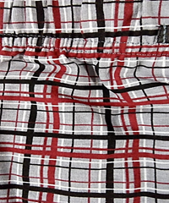
 | Брюки домашние. Ткань трикотаж, состав 100% хлопок,Упаковка 4 штук одного размера. | M | Брюки мужские 4808- 28 | 390 |  | 0
 |  | L | Брюки мужские 4808- 28 | 390 |  | 0
 |  | XL | Брюки мужские 4808- 28 | 390 |  | 0
 |  | XXL | Брюки мужские 4808- 28 | 390 |  | 0
 |  | 3XL | Брюки мужские 4808- 28 | 390 |  | 0
4808-36 Брюки мужские |  |  |  |  |  | 0
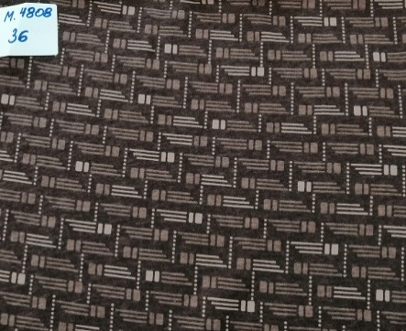
 | Брюки домашние. Ткань трикотаж, состав 100% хлопок,Упаковка 4 штук одного размера. |  |  | 390 |  | 0
 |  | L | Брюки мужские 4808- 36 | 390 |  | 0
 |  | XL | Брюки мужские 4808- 36 | 390 |  | 0
 |  | XXL | Брюки мужские 4808- 36 | 390 |  | 0
 |  |  |  | 390 |  | 0
4808-43 Брюки мужские |  |  |  |  |  | 0

 | Брюки домашние. Ткань трикотаж, состав 100% хлопок,Упаковка 4 штук одного размера. |  |  | 390 |  | 0
 |  | L | Брюки мужские 4808- 43 | 390 |  | 0
 |  | XL | Брюки мужские 4808- 43 | 390 |  | 0
 |  | XXL | Брюки мужские 4808- 43 | 390 |  | 0
 |  |  |  | 390 |  | 0
4808-44 Брюки мужские |  |  |  |  |  | 0
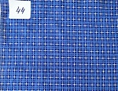
 | Брюки домашние. Ткань трикотаж, состав 100% хлопок,Упаковка 4 штук одного размера. |  |  | 390 |  | 0
 |  | L | Брюки мужские 4808- 44 | 390 |  | 0
 |  | XL | Брюки мужские 4808- 44 | 390 |  | 0
 |  | XXL | Брюки мужские 4808- 44 | 390 |  | 0
 |  |  |  | 390 |  | 0
4808-47 Брюки мужские |  |  |  |  |  | 0
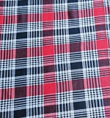
 | Брюки домашние. Ткань трикотаж, состав 100% хлопок,Упаковка 4 штук одного размера. | M | Брюки мужские 4808- 47 | 390 |  | 0
 |  | L | Брюки мужские 4808- 47 | 390 |  | 0
 |  | XL | Брюки мужские 4808- 47 | 390 |  | 0
 |  | XXL | Брюки мужские 4808- 47 | 390 |  | 0
 |  | 3XL | Брюки мужские 4808- 47 | 390 |  | 0
4808-50 Брюки мужские |  |  |  |  |  | 0
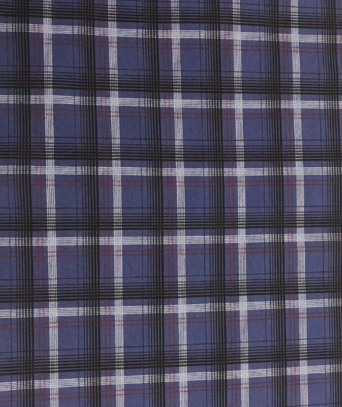
 | Брюки домашние. Ткань трикотаж, состав 100% хлопок,Упаковка 4 штук одного размера. | M | Брюки мужские 4808- 50 | 390 |  | 0
 |  | L | Брюки мужские 4808- 50 | 390 |  | 0
 |  | XL | Брюки мужские 4808- 50 | 390 |  | 0
 |  | XXL | Брюки мужские 4808- 50 | 390 |  | 0
 |  | 3XL | Брюки мужские 4808- 50 | 390 |  | 0
4808-51 Брюки мужские |  |  |  |  |  | 0
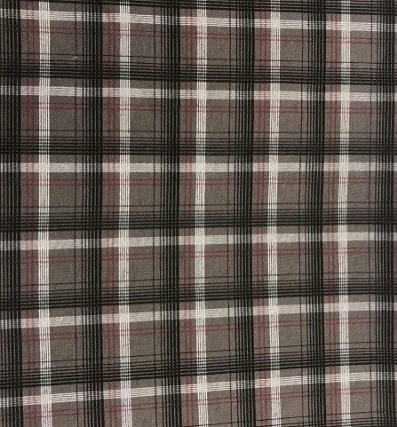
 | Брюки домашние. Ткань трикотаж, состав 100% хлопок,Упаковка 4 штук одного размера. | M | Брюки мужские 4808- 51 | 390 |  | 0
 |  | L | Брюки мужские 4808- 51 | 390 |  | 0
 |  | XL | Брюки мужские 4808- 51 | 390 |  | 0
 |  | XXL | Брюки мужские 4808- 51 | 390 |  | 0
 |  | 3XL | Брюки мужские 4808- 51 | 390 |  | 0
4808-52 Брюки мужские |  |  |  |  |  | 0

 | Брюки домашние. Ткань трикотаж, состав 100% хлопок,Упаковка 4 штук одного размера. | M | Брюки мужские 4808- 52 | 390 |  | 0
 |  | L | Брюки мужские 4808- 52 | 390 |  | 0
 |  | XL | Брюки мужские 4808- 52 | 390 |  | 0
 |  | XXL | Брюки мужские 4808- 52 | 390 |  | 0
 |  | 3XL | Брюки мужские 4808- 52 | 390 |  | 0
 | БРИДЖИ | ХЛОПОК |  |  |  | 0
4707-1 Бриджи мужские |  |  |  |  |  | 0
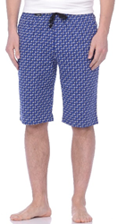
 | Бриджи домашние. Ткань трикотаж, состав 100% хлопок,Упаковка 4 штук одного размера. |  |  |  |  | 0
 |  |  | ОБРАЗЕЦ |  |  | 0
 |  |  |  |  |  | 0
 |  |  |  |  |  | 0
 |  |  |  |  |  | 0
4707-27 Брюки мужские |  |  |  |  |  | 0
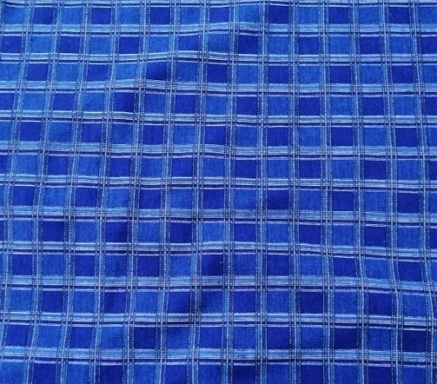
 | Бриджи домашние. Ткань трикотаж, состав 100% хлопок,Упаковка 4 штук одного размера. | M | Бриджи мужские 4707-27 | 355 |  | 0
 |  | L | Бриджи мужские 4707-27 | 355 |  | 0
 |  | XL | Бриджи мужские 4707-27 | 355 |  | 0
 |  | XXL | Бриджи мужские 4707-27 | 355 |  | 0
 |  |  |  | 355 |  | 0
4707-21 Бриджи мужские |  |  |  |  |  | 0
 | Бриджи домашние. Ткань трикотаж, состав 100% хлопок,Упаковка 4 штук одного размера. | M | Бриджи мужские 4707-21 | 355 |  | 0
 |  | L | Бриджи мужские 4707-21 | 355 |  | 0
 |  | XL | Бриджи мужские 4707-21 | 355 |  | 0
 |  | XXL | Бриджи мужские 4707-21 | 355 |  | 0
 |  | 3XL | Бриджи мужские 4707-21 | 355 |  | 0
4707-47 Бриджи мужские |  |  |  |  |  | 0
 | Бриджи домашние. Ткань трикотаж, состав 100% хлопок,Упаковка 4 штук одного размера. | M | Бриджи мужские 4707- 47 | 355 |  | 0
 |  | L | Бриджи мужские 4707- 47 | 355 |  | 0
 |  | XL | Бриджи мужские 4707- 47 | 355 |  | 0
 |  | XXL | Бриджи мужские 4707- 47 | 355 |  | 0
 |  | 3XL | Бриджи мужские 4707- 47 | 355 |  | 0
4707-48 Бриджи мужские |  |  |  |  |  | 0
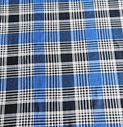
 | Бриджи домашние. Ткань трикотаж, состав 100% хлопок,Упаковка 4 штук одного размера. | M | Бриджи мужские 4707- 48 | 355 |  | 0
 |  | L | Бриджи мужские 4707- 48 | 355 |  | 0
 |  | XL | Бриджи мужские 4707- 48 | 355 |  | 0
 |  | XXL | Бриджи мужские 4707- 48 | 355 |  | 0
 |  | 3XL | Бриджи мужские 4707- 48 | 355 |  | 0
4707-49 Бриджи мужские |  |  |  |  |  | 0
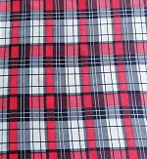
 | Бриджи домашние. Ткань трикотаж, состав 100% хлопок,Упаковка 4 штук одного размера. | M | Бриджи мужские 4707- 49 | 355 |  | 0
 |  | L | Бриджи мужские 4707- 49 | 355 |  | 0
 |  | XL | Бриджи мужские 4707- 49 | 355 |  | 0
 |  |  |  | 355 |  | 0
 |  |  |  | 355 |  | 0
 | ПОПЛИН | БРЮКИ |  |  |  | 0
5808-14Брюки мужские |  |  |  |  |  | 0
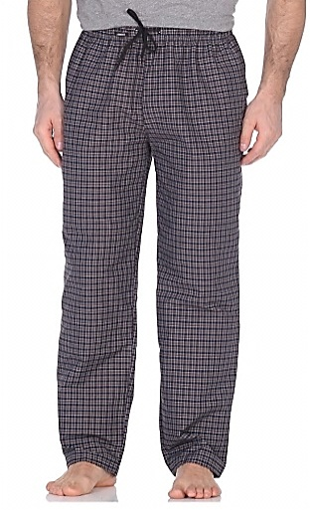 | Брюки домашние. Ткань трикотаж, состав 80% хлопок, 20% полиэстер. Упаковка 4 штук одного размера. | M | Брюки мужские 5808-14 | 491.25 |  | 0
 |  | L | Брюки мужские 5808-14 | 491.25 |  | 0
 |  | XL | Брюки мужские 5808-14 | 491.25 |  | 0
 |  | XXL | Брюки мужские 5808-14 | 491.25 |  | 0
 |  |  |  | 491.25 |  | 0
5808-16 Брюки мужские |  |  |  |  |  | 0
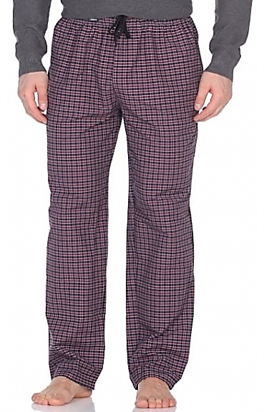
 | Брюки домашние. Ткань трикотаж, состав 80% хлопок, 20% полиэстер. Упаковка 4 штук одного размера. | M | Брюки мужские 5808-16 | 491.25 |  | 0
 |  | L | Брюки мужские 5808-16 | 491.25 |  | 0
 |  | XL | Брюки мужские 5808-16 | 491.25 |  | 0
 |  | XXL | Брюки мужские 5808-16 | 491.25 |  | 0
 |  |  |  | 491.25 |  | 0
5808-17 Брюки мужские |  |  |  |  |  | 0
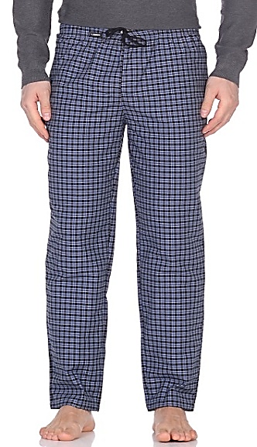
 | Брюки домашние. Ткань трикотаж, состав 80% хлопок, 20% полиэстер. Упаковка 4 штук одного размера. | M | Брюки мужские 5808-17 | 491.25 |  | 0
 |  | L | Брюки мужские 5808-17 | 491.25 |  | 0
 |  | XL | Брюки мужские 5808-17 | 491.25 |  | 0
 |  | XXL | Брюки мужские 5808-17 | 491.25 |  | 0
 |  |  |  | 491.25 |  | 0
5808-18 Брюки мужские |  |  |  |  |  | 0
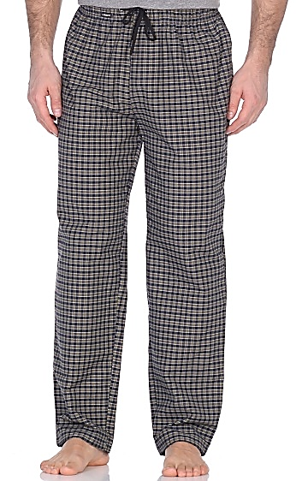
 | Брюки домашние. Ткань трикотаж, состав 80% хлопок, 20% полиэстер. Упаковка 4 штук одного размера. | M | Брюки мужские 5808-18 | 491.25 |  | 0
 |  | L | Брюки мужские 5808-18 | 491.25 |  | 0
 |  | XL | Брюки мужские 5808-18 | 491.25 |  | 0
 |  | XXL | Брюки мужские 5808-18 | 491.25 |  | 0
 |  |  |  | 491.25 |  | 0
5808-23 Брюки мужские |  |  |  |  |  | 0
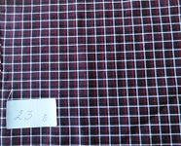
 | Брюки домашние. Ткань трикотаж, состав 80% хлопок, 20% полиэстер. Упаковка 4 штук одного размера. | M | Брюки мужские 5808-23 | 491.25 |  | 0
 |  | L | Брюки мужские 5808-23 | 491.25 |  | 0
 |  | XL | Брюки мужские 5808-23 | 491.25 |  | 0
 |  | XXL | Брюки мужские 5808-23 | 491.25 |  | 0
 |  | 3XL | Брюки мужские 5808-23 | 491.25 |  | 0
5808-25 Брюки мужские |  |  |  |  |  | 0
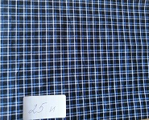
 | Брюки домашние. Ткань трикотаж, состав 80% хлопок, 20% полиэстер. Упаковка 4 штук одного размера. | M | Брюки мужские 5808-25 | 491.25 |  | 0
 |  | L | Брюки мужские 5808-25 | 491.25 |  | 0
 |  | XL | Брюки мужские 5808-25 | 491.25 |  | 0
 |  | XXL | Брюки мужские 5808-25 | 491.25 |  | 0
 |  | 3XL | Брюки мужские 5808-25 | 491.25 |  | 0
5808-24 Брюки мужские |  |  |  |  |  | 0
 | Брюки домашние. Ткань трикотаж, состав 80% хлопок, 20% полиэстер. Упаковка 4 штук одного размера. | M | Брюки мужские 5808-24 | 491.25 |  | 0
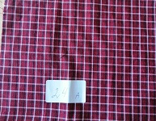
 |  | L | Брюки мужские 5808-24 | 491.25 |  | 0
 |  | XL | Брюки мужские 5808-24 | 491.25 |  | 0
 |  | XXL | Брюки мужские 5808-24 | 491.25 |  | 0
 |  | 3XL | Брюки мужские 5808-24 | 491.25 |  | 0
5808-26 Брюки мужские |  |  |  |  |  | 0
 | Брюки домашние. Ткань трикотаж, состав 80% хлопок, 20% полиэстер. Упаковка 4 штук одного размера. | M | Брюки мужские 5808-26 | 491.25 |  | 0
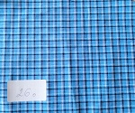
 |  | L | Брюки мужские 5808-26 | 491.25 |  | 0
 |  | XL | Брюки мужские 5808-26 | 491.25 |  | 0
 |  | XXL | Брюки мужские 5808-26 | 491.25 |  | 0
 |  | 3XL | Брюки мужские 5808-26 | 491.25 |  | 0
5808-27 Брюки мужские |  |  |  |  |  | 0
 | Брюки домашние. Ткань трикотаж, состав 80% хлопок, 20% полиэстер. Упаковка 4 штук одного размера. | M | Брюки мужские 5808-27 | 491.25 |  | 0
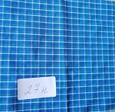
 |  | L | Брюки мужские 5808-27 | 491.25 |  | 0
 |  | XL | Брюки мужские 5808-27 | 491.25 |  | 0
 |  | XXL | Брюки мужские 5808-27 | 491.25 |  | 0
 |  | 3XL | Брюки мужские 5808-27 | 491.25 |  | 0
5808-29 Брюки мужские |  |  |  |  |  | 0
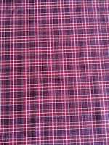
 | Брюки домашние. Ткань трикотаж, состав 80% хлопок, 20% полиэстер. Упаковка 4 штук одного размера. | M | Брюки мужские 5808-29 | 491.25 |  | 0
 |  | L | Брюки мужские 5808-29 | 491.25 |  | 0
 |  | XL | Брюки мужские 5808-29 | 491.25 |  | 0
 |  | XXL | Брюки мужские 5808-29 | 491.25 |  | 0
 |  | 3XL | Брюки мужские 5808-29 | 491.25 |  | 0
5808-30 Брюки мужские |  |  |  |  |  | 0
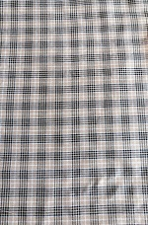
 | Брюки домашние. Ткань трикотаж, состав 80% хлопок, 20% полиэстер. Упаковка 4 штук одного размера. | M | Брюки мужские 5808-30 | 491.25 |  | 0
 |  | L | Брюки мужские 5808-30 | 491.25 |  | 0
 |  | XL | Брюки мужские 5808-30 | 491.25 |  | 0
 |  | XXL | Брюки мужские 5808-30 | 491.25 |  | 0
 |  | 3XL | Брюки мужские 5808-30 | 491.25 |  | 0
5808-31 Брюки мужские |  |  |  |  |  | 0
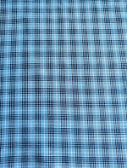
 | Брюки домашние. Ткань трикотаж, состав 80% хлопок, 20% полиэстер. Упаковка 4 штук одного размера. | M | Брюки мужские 5808-31 | 491.25 |  | 0
 |  | L | Брюки мужские 5808-31 | 491.25 |  | 0
 |  | XL | Брюки мужские 5808-31 | 491.25 |  | 0
 |  | XXL | Брюки мужские 5808-31 | 491.25 |  | 0
 |  | 3XL | Брюки мужские 5808-31 | 491.25 |  | 0
5808-32 Брюки мужские |  |  |  |  |  | 0

 | Брюки домашние. Ткань трикотаж, состав 80% хлопок, 20% полиэстер. Упаковка 4 штук одного размера. | M | Брюки мужские 5808-32 | 491.25 |  | 0
 |  | L | Брюки мужские 5808-32 | 491.25 |  | 0
 |  | XL | Брюки мужские 5808-32 | 491.25 |  | 0
 |  | XXL | Брюки мужские 5808-32 | 491.25 |  | 0
 |  | 3XL | Брюки мужские 5808-32 | 491.25 |  | 0
 | Бриджи . |  |  |  |  | 0
5707-19 Бриджи мужские |  |  |  |  |  | 0
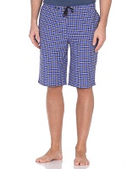
 | Бриджи домашние. Ткань трикотаж, состав 80% хлопок, 20% полиэстер. Упаковка 4 штук одного размера. | M | Бриджи мужские 5707-19 | 466.25 |  | 0
 |  | L | Бриджи мужские 5707-19 | 466.25 |  | 0
 |  | XL | Бриджи мужские 5707-19 | 466.25 |  | 0
 |  | XXL | Бриджи мужские 5707-19 | 466.25 |  | 0
 |  | 3XL | Бриджи мужские 5707-19 | 466.25 |  | 0
5707- 20 Бриджи мужские |  |  |  |  |  | 0
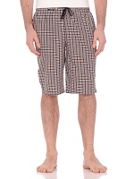
 | Бриджи домашние. Ткань трикотаж, состав 80% хлопок, 20% полиэстер. Упаковка 4 штук одного размера. | M | Бриджи мужские 5707-20 | 466.25 |  | 0
 |  | L | Бриджи мужские 5707-20 | 466.25 |  | 0
 |  | XL | Бриджи мужские 5707-20 | 466.25 |  | 0
 |  | XXL | Бриджи мужские 5707-20 | 466.25 |  | 0
 |  |  |  | 466.25 |  | 0
5707-21 Бриджи мужские |  |  |  |  |  | 0
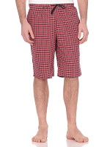
 | Бриджи домашние. Ткань трикотаж, состав 80% хлопок, 20% полиэстер. Упаковка 4 штук одного размера. | M | Бриджи мужские 5707-21 | 466.25 |  | 0
 |  | L | Бриджи мужские 5707-21 | 466.25 |  | 0
 |  | XL | Бриджи мужские 5707-21 | 466.25 |  | 0
 |  | XXL | Бриджи мужские 5707-21 | 466.25 |  | 0
 |  | 3XL | Бриджи мужские 5707-21 | 466.25 |  | 0
5707-23 Бриджи мужские |  |  |  |  |  | 0
 | Бриджи домашние. Ткань трикотаж, состав 80% хлопок, 20% полиэстер. Упаковка 4 штук одного размера. | M | Бриджи мужские 5707-23 | 466.25 |  | 0
 |  | L | Бриджи мужские 5707-23 | 466.25 |  | 0
 |  | XL | Бриджи мужские 5707-23 | 466.25 |  | 0
 |  | XXL | Бриджи мужские 5707-23 | 466.25 |  | 0
 |  | 3XL | Бриджи мужские 5707-23 | 466.25 |  | 0
5707-25 Бриджи мужские |  |  |  |  |  | 0
 | Бриджи домашние. Ткань трикотаж, состав 80% хлопок, 20% полиэстер. Упаковка 4 штук одного размера. | M | Бриджи мужские 5707-25 | 466.25 |  | 0
 |  | L | Бриджи мужские 5707-25 | 466.25 |  | 0
 |  | XL | Бриджи мужские 5707-25 | 466.25 |  | 0
 |  |  |  | 466.25 |  | 0
 |  |  |  | 466.25 |  | 0
5707-24 Бриджи мужские |  |  |  |  |  | 0
 | Бриджи домашние. Ткань трикотаж, состав 80% хлопок, 20% полиэстер. Упаковка 4 штук одного размера. | M | Бриджи мужские 5707-24 | 466.25 |  | 0
 |  | L | Бриджи мужские 5707-24 | 466.25 |  | 0
 |  | XL | Бриджи мужские 5707-24 | 466.25 |  | 0
 |  | XXL | Бриджи мужские 5707-24 | 466.25 |  | 0
 |  | 3XL | Бриджи мужские 5707-24 | 466.25 |  | 0
5707-29 Бриджи мужские |  |  |  |  |  | 0
 | Бриджи домашние. Ткань трикотаж, состав 80% хлопок, 20% полиэстер. Упаковка 4 штук одного размера. | M | Бриджи мужские 5707-29 | 466.25 |  | 0
 |  | L | Бриджи мужские 5707-29 | 466.25 |  | 0
 |  | XL | Бриджи мужские 5707-29 | 466.25 |  | 0
 |  | XXL | Бриджи мужские 5707-29 | 466.25 |  | 0
 |  | 3XL | Бриджи мужские 5707-29 | 466.25 |  | 0
5707-30 Бриджи мужские |  |  |  |  |  | 0
 | Бриджи домашние. Ткань трикотаж, состав 80% хлопок, 20% полиэстер. Упаковка 4 штук одного размера. | M | Бриджи мужские 5707-30 | 466.25 |  | 0
 |  | L | Бриджи мужские 5707-30 | 466.25 |  | 0
 |  | XL | Бриджи мужские 5707-30 | 466.25 |  | 0
 |  | XXL | Бриджи мужские 5707-30 | 466.25 |  | 0
 |  | 3XL | Бриджи мужские 5707-30 | 466.25 |  | 0
5707-31 Бриджи мужские |  |  |  |  |  | 0
 | Бриджи домашние. Ткань трикотаж, состав 80% хлопок, 20% полиэстер. Упаковка 4 штук одного размера. | M | Бриджи мужские 5707-31 | 466.25 |  | 0
 |  | L | Бриджи мужские 5707-31 | 466.25 |  | 0
 |  | XL | Бриджи мужские 5707-31 | 466.25 |  | 0
 |  | XXL | Бриджи мужские 5707-31 | 466.25 |  | 0
 |  | 3XL | Бриджи мужские 5707-31 | 466.25 |  | 0
5707-32 Бриджи мужские |  |  |  |  |  | 0
 | Бриджи домашние. Ткань трикотаж, состав 80% хлопок, 20% полиэстер. Упаковка 4 штук одного размера. | M | Бриджи мужские 5707-32 | 466.25 |  | 0
 |  | L | Бриджи мужские 5707-32 | 466.25 |  | 0
 |  | XL | Бриджи мужские 5707-32 | 466.25 |  | 0
 |  | XXL | Бриджи мужские 5707-32 | 466.25 |  | 0
 |  | 3XL | Бриджи мужские 5707-32 | 466.25 |  | 0

